상품제안서
엔보우 모노6세대 탁상용 무선선풍기 | 상품코드: F32519

 |  |  |  |  |  |  | 02-412-0044 | www.easy1.co.kr
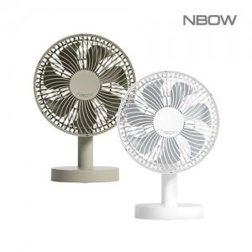

【상세/제작정보】 | <span style="font-size: 12pt;"><b>* 배송비- 한박스 12개 / 5000원별도</b></span>

【인쇄/포장옵션】 | 레이저, 풀칼라 / 기본종이케이스

【공급단가】 | 수량 | 50~ | 100~ | 500~ | 1,000~ | 2,000~
*VAT별도 | 단가 | 14,400원 | 14,000원 | 13,200원 | 12,900원 | 12,800원

【상품 URL】 | https://dev.easy1.co.kr:443/src/goods_detail.php?gdno=32519

